Classement
Ecrivez les formules appropriées dans les cases grisées, complétez les autres cellules.
 | A partir des données ci-dessous, classez la performance (de A à G) et l'efficacité économique (de A à G) des différents commerciaux.
 | Pour réaliser ce travail, on vous communique les étiquettes de classification, qui serviront à construire les tableaux de recherche.
 | Pour savoir si un commercial est économe, on s'intéresse à ses dépenses en déplacement, et pour connaitre sa performance on regarde son chiffre d'affaires (CA).

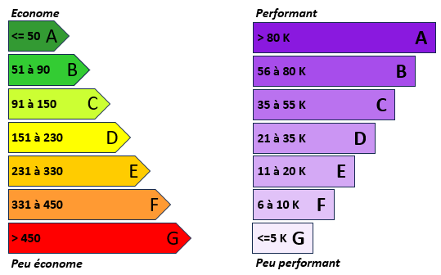
 | Numéro | CA | Dépenses en déplacement | Performance | Economie
 | 1 | 11,200 | 135
 | 2 | 26,900 | 362
 | 3 | 130,000 | 288
 | 4 | 122,000 | 378
 | 5 | 4,000 | 160
 | 6 | 47,000 | 180
 | 7 | 43,000 | 150
 | 8 | 473,000 | 200
 | 9 | 8,500 | 170
 | 10 | 42,000 | 220
 | 11 | 19,500 | 150
 | 12 | 42,000 | 91
 | 13 | 23,200 | 200
 | 14 | 61,000 | 110
 | 15 | 62,900 | 147
 | 16 | 56,300 | 51
 | 17 | 83,299 | 45
 | 18 | 43,000 | 465

